Задание
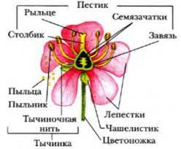
Строение цветка
Задание. Изучите и запомните основные части цветка.

Тест
Строение цветка

Задание: Напишите названия главных частей цветка.
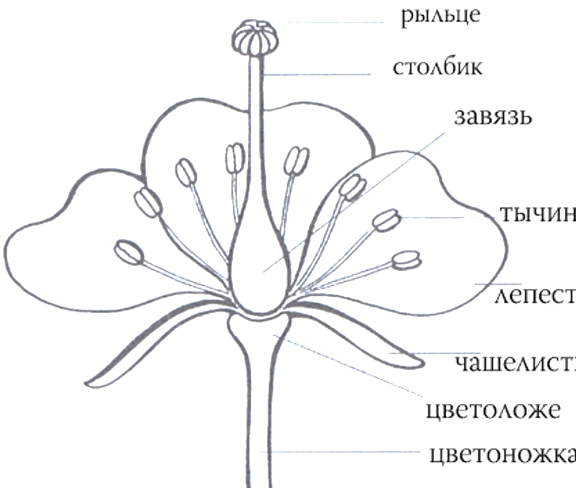
1
 | 1.
2
 | 2.
3
 | 3.

 | 4.

4
 | 5.

 | 6.

5
 | 7.

 | 8.
6

7

8

